情景分析
持仓债券收益率情景分析

分析基准日 |  | 2025-10-24 |  |  |  |  |  | 中债估值
基准日YTM |  | 1 |  |  |  |  | 净价 | 加权平均YTM
分析价格 |  | 1 |  |  |  |  | 全价 | 自定义
 |  |  |  |  |  |  |  | 银行间中债交易所中证
持有期收益率
单位:% |  | 20 | 15 | 10 | 0 | -10 | -15 | -20
 |  | BP | BP | BP | BP | BP | BP | BP
1W | 2025-11-04 | 10.4375 | 18.29019 | 26.16746 | 41.99601 | 57.92387 | 65.92526 | 73.95175
1M | 2025-11-28 | 2.5539 | 4.9907 | 7.4350 | 12.3465 | 17.2885 | 19.7710 | 22.2613
3M | 2026-01-28 | 0.2551 | 1.1145 | 1.9765 | 3.7084 | 5.4508 | 6.3260 | 7.2038
6M | 2026-04-28 | 0.1317 | 0.5752 | 1.0201 | 1.9140 | 2.8133 | 3.2650 | 3.7181
1Y | 2026-10-28 | -0.7300 | -0.5401 | -0.3497 | 0.0327 | 0.4171 | 0.6101 | 0.8037

持有期损益
持仓总额 |  | 300
单位:万元 |  | 20 | 15 | 10 | 0 | -10 | -15 | -20
 |  | BP | BP | BP | BP | BP | BP | BP
1W | 2025-11-04 | 0.99 | 1.73 | 2.48 | 3.98 | 5.49 | 6.24 | 7.00
1M | 2025-11-28 | 0.77 | 1.50 | 2.24 | 3.72 | 5.21 | 5.96 | 6.71
3M | 2026-01-28 | 0.21 | 0.92 | 1.63 | 3.06 | 4.50 | 5.23 | 5.95
6M | 2026-04-28 | 0.21 | 0.92 | 1.63 | 3.06 | 4.50 | 5.23 | 5.95
1Y | 2026-10-28 | -2.32 | -1.72 | -1.11 | 0.10 | 1.33 | 1.94 | 2.55

使用说明
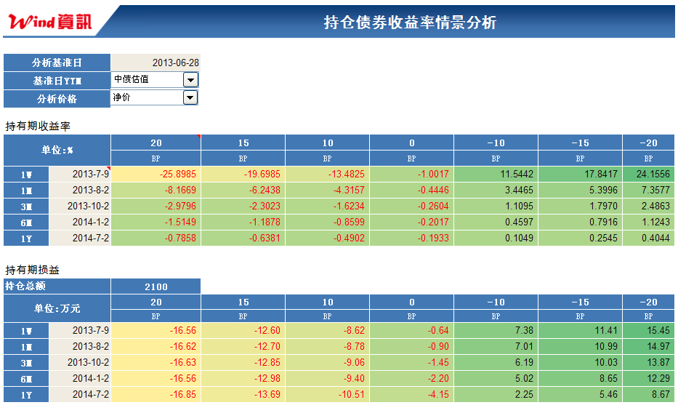

输入分析基准日

选择根据分析基准日价格来源：中债、CFETS成交均价或自定选择根据净价还是全价作分析。

持有1周、1月、3月、半年、1年，组合中所有债券收益率由基准日YTM变化相同BP所产生的组合单利年化收益率。
下表为相同情景下对应的组合损益。

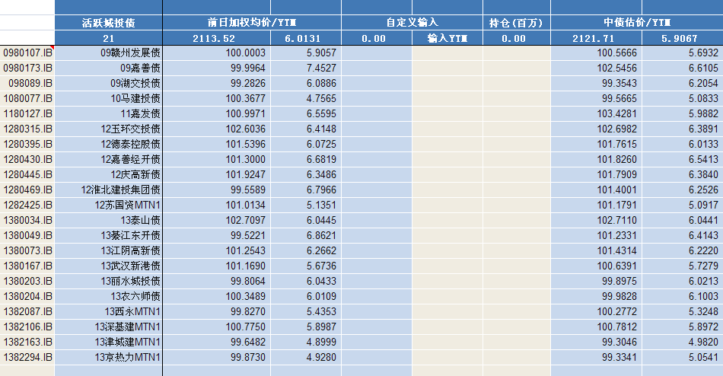

1.默认的债券选择为证券筛选-债券-活跃城投债方案(即WFT终端-债券筛选-Wind方案-同名方案)，可自设
具体券种，覆盖默认组合。
2.由于数据量问题，本模板支持不超过100只债券组合，若有更多需求，请联系客户经理。

"持仓"可自行输入，默认是按照持仓面值均为100万元计算收益率和损益。

算法说明
算法说明
1.中债估值若无数据，请先核实中债权限
2.收益率和价格的互算：算法以央行规则为准，具体为以本币交易系统CFETS算法为准。和WFT终端BC1一致。
3.全价模式下暂未考虑期间现金流收入。

